业务员销售额统计表
序号 | 员工姓名 | 月销售额（万元）
1 | 席** | 25.34 |  | 月销售额 |  | 月销售额 | 计数
2 | 明** | 8.54 | count | 50 | 0 | (8.52, 11.97] | 5
3 | 向** | 17.24 | mean | 19.194 | 1 | (11.97, 15.4] | 5
4 | 穆** | 24.56 | std | 5.4575269124 | 2 | (15.4, 18.83] | 19
5 | 柯** | 9.56 | min | 8.54 | 3 | (18.83, 22.27] | 6
6 | 高** | 11.21 | 25% | 15.88 | 4 | (22.27, 25.7] | 10
7 | 季** | 18.24 | 50% | 18.09 | 5 | (25.7, 29.13] | 3
8 | 魏** | 26.3 | 75% | 23.15 | 6 | (29.13, 32.56] | 2
9 | 谢** | 15.64 | max | 32.56
10 | 赵** | 17.85
11 | 闵** | 17.8
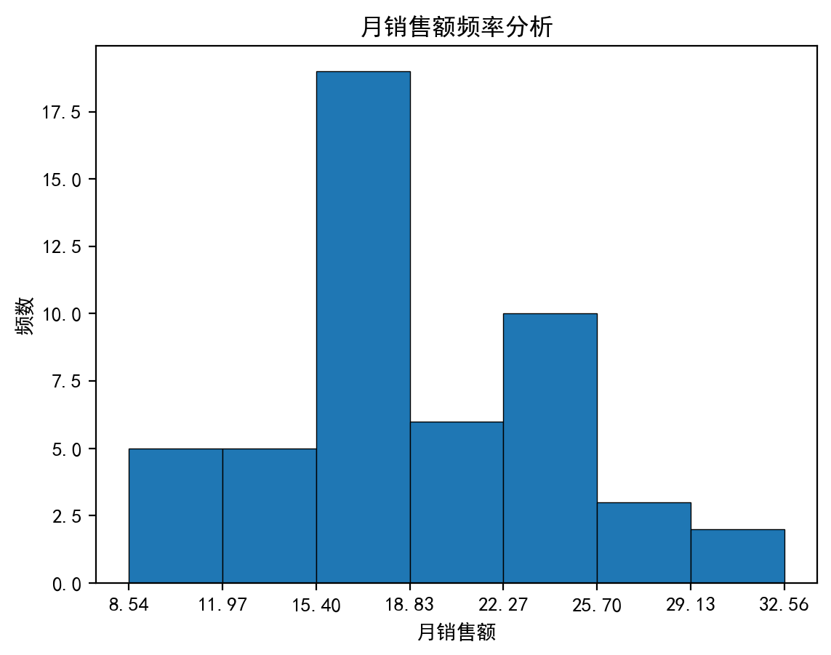
12 | 孙** | 23.15
13 | 李** | 17.25
14 | 冯** | 12.38
15 | 董** | 18.78
16 | 卫** | 17.89
17 | 杨** | 17.66
18 | 曾** | 26.4
19 | 莫** | 16.68
20 | 温** | 23.94
21 | 夏** | 15.56
22 | 陈** | 9.41
23 | 刘** | 32.54
24 | 金** | 13.64
25 | 王** | 23.15
26 | 封** | 15.88
27 | 桓** | 11.43
28 | 明** | 19.25
29 | 萧** | 17.94
30 | 梁** | 24.87
31 | 刘** | 17.39
32 | 那** | 18.24
33 | 谭** | 21.31
34 | 淳** | 15.88
35 | 庄** | 14.87
36 | 蔺** | 22.84
37 | 万** | 27.54
38 | 黄** | 13.33
39 | 郑** | 32.56
40 | 安** | 22.16
41 | 季** | 18.64
42 | 罗** | 21.03
43 | 庞** | 19.91
44 | 成** | 24.87
45 | 高** | 24.54
46 | 程** | 21.88
47 | 孟** | 14.61
48 | 习** | 17.41
49 | 邵** | 23.45
50 | 郭** | 17.16

